상품제안서
주문제작 2D캐릭터 열쇠고리 양면형 | 상품코드: S37316

 |  |  |  |  |  |  | 02-713-8555 | www.synergygift.co.kr
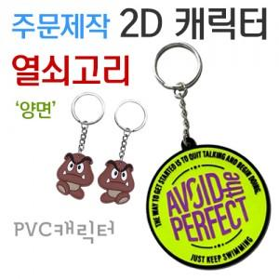

【상세/제작정보】 | <p><span style="font-size: 14pt;">※ 금형비 별도 상품입니다. 디자인 시안 확인 후 별도 견적 가능합니다.</span></p><p><span style="font-size: 14pt;">※ 캐릭터 기본 5*5cm 디자인 사이즈에 따라 비용 편차 발생 됩니다.</span></p>

【인쇄/포장옵션】 | 기타 / OPP(비닐)

【공급단가】 | 수량 | 300~ | 500~ | 1,000~ | 3,000~ | 5,000~
*VAT별도 | 단가 | 1,670원 | 1,640원 | 1,600원 | 1,540원 | 1,480원

【상품 URL】 | https://www.synergygift.co.kr:443/src/goods_detail.php?gdno=37316

